Лист1
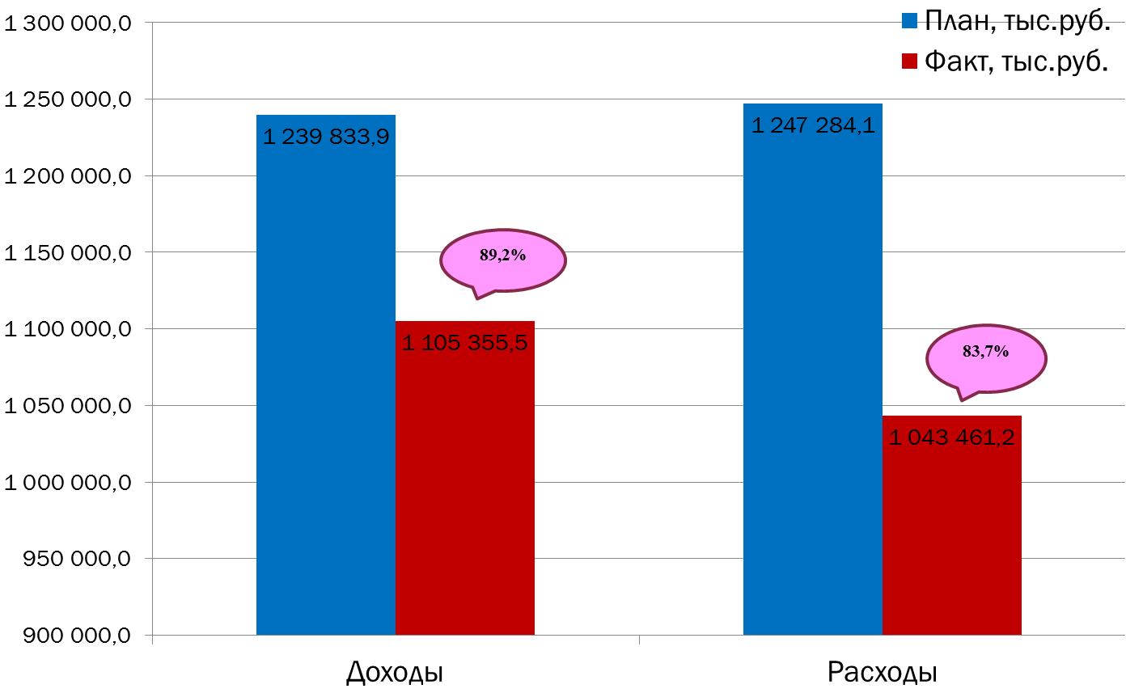
Текущее исполнение городского бюджета на 01.12.2022 г.

